Worksheet
視能訓練士 | 2019 | 視覚機能の基礎と検査機器（眼解剖） |  | 2019_co_19_am001
 |  | 外眼筋の発生起源はどれか。
 |  | 1 | 中胚葉 | 正解
 |  | 2 | 内胚葉
 |  | 3 | 神経外胚葉
 |  | 4 | 神経堤細胞
 |  | 5 | 表層外胚葉
視能訓練士 | 2019 | 疾病と障害の成り立ち及び回復過程の促進 |  | 2019_co_19_am002
 |  | 染色体について誤っているのはどれか。
 |  | 1 | 2本で1対である。
 |  | 2 | 短腕と長腕からなる。
 |  | 3 | ヒトでは46本である。
 |  | 4 | 細胞分裂の際にみられる。
 |  | 5 | X染色体とY染色体は常染色体である。 | 正解
視能訓練士 | 2019 | 人体の構造と機能及び心身の発達・加齢 |  | 2019_co_19_am003
 |  | 免疫組織でないのはどれか。
 |  | 1 | 胸 腺
 |  | 2 | 骨 髄
 |  | 3 | 膵 臓 | 正解
 |  | 4 | 脾 臓
 |  | 5 | 扁 桃
視能訓練士 | 2019 | 疾病と障害の成り立ち及び回復過程の促進 |  | 2019_co_19_am004
 |  | 代謝性疾患はどれか。2つ選べ。
 |  | 1 | 痛 風 | 正解
 |  | 2 | 貧 血
 |  | 3 | 高血圧
 |  | 4 | 糖尿病 | 正解
 |  | 5 | Basedow病
視能訓練士 | 2019 | 疾病と障害の成り立ち及び回復過程の促進 |  | 2019_co_19_am005
 |  | ウイルスによる感染症はどれか。
 |  | 1 | 結 核
 |  | 2 | 梅 毒
 |  | 3 | 淋 病
 |  | 4 | 帯状疱疹 | 正解
 |  | 5 | トキソプラズマ症
視能訓練士 | 2019 | 視覚機能の基礎と検査機器（眼解剖） |  | 2019_co_19_am006
 |  | 涙液の油層の分泌に関係するのはどれか。
 |  | 1 | 主涙腺
 |  | 2 | 杯細胞
 |  | 3 | 副涙腺
 |  | 4 | Meibom腺 | 正解
 |  | 5 | 角膜上皮細胞
視能訓練士 | 2019 | 視覚機能の基礎と検査機器（眼解剖） |  | 2019_co_19_am007
 |  | 視覚伝導路に関与しないのはどれか。
 |  | 1 | 視蓋前域 | 正解
 |  | 2 | 視交叉
 |  | 3 | 視 索
 |  | 4 | 視神経
 |  | 5 | 視放線
視能訓練士 | 2019 | ロービジョン |  | 2019_co_19_am008
 |  | 身体障害者の等級認定について誤っているのはどれか。
 |  | 1 | 視野図を診断書に添付する。
 |  | 2 | 視力の良い方の眼の視力で認定する。
 |  | 3 | Goldmann視野計での周辺視野評価はⅠ/4視標を用いる。
 |  | 4 | 自動視野計での周辺視野評価は10-2プログラムを用いる。 | 正解
 |  | 5 | Goldmann視野計または自動視野計のどちらか一方を用いる。
視能訓練士 | 2019 | 人体の構造と機能及び心身の発達・加齢 |  | 2019_co_19_am009
 |  | 正常発達の1歳児で正しいのはどれか。
 |  | 1 | 丸を描ける。
 |  | 2 | 2語文が言える。
 |  | 3 | ひとりで靴を履ける。
 |  | 4 | 三輪車を乗りこなせる。
 |  | 5 | つかまり立ちができる。 | 正解
視能訓練士 | 2019 | 眼疾病学 |  | 2019_co_19_am010
 |  | 流行性角結膜炎に対する感染予防策はどれか。2つ選べ。
 |  | 1 | 手洗い | 正解
 |  | 2 | 手袋の着用 | 正解
 |  | 3 | サージカルマスクの着用
 |  | 4 | 圧平眼圧計による眼圧測定
 |  | 5 | 空調による病室の陰圧管理
視能訓練士 | 2019 | 弱視 |  | 2019_co_19_am011
 |  | Haidinger brushesと関係しないのはどれか。
 |  | 1 | 偏 光
 |  | 2 | 正切尺 | 正解
 |  | 3 | 黄斑色素
 |  | 4 | Henle線維層
 |  | 5 | コージナトール
視能訓練士 | 2019 | 視覚生理学の基礎 |  | 2019_co_19_am012
 |  | 近見視を行った際、応答潜時が最も長いのはどれか。
 |  | 1 | 回 旋
 |  | 2 | 縮 瞳 | 正解
 |  | 3 | 瞬 目
 |  | 4 | 調 節
 |  | 5 | 輻 湊
視能訓練士 | 2019 | 斜視【各型】 |  | 2019_co_19_am013
 |  | 複視を生じないのはどれか。
 |  | 1 | 甲状腺眼症
 |  | 2 | 乳児内斜視 | 正解
 |  | 3 | 外転神経麻痺
 |  | 4 | 眼窩吹き抜け骨折
 |  | 5 | 慢性進行性外眼筋麻痺
視能訓練士 | 2019 | 両眼視機能と眼球運動 |  | 2019_co_19_am014
 |  | 外眼筋について正しいのはどれか。2つ選べ。
 |  | 1 | 下斜筋は下直筋の眼球側を走行する。
 |  | 2 | 内直筋のまつわり距離は外直筋より短い。 | 正解
 |  | 3 | 筋間線維膜は外直筋と上直筋間には存在しない。
 |  | 4 | 下斜筋と外直筋の間にLockwood靭帯が存在する。
 |  | 5 | 四直筋の中で角膜輪部から付着部までの距離は上直筋が最も長い。 | 正解
視能訓練士 | 2019 | 視覚生理学の基礎 |  | 2019_co_19_am015
 |  | 正常者で認められないのはどれか。
 |  | 1 | 固視微動
 |  | 2 | 調節微動
 |  | 3 | 瞳孔動揺
 |  | 4 | 前庭動眼反射
 |  | 5 | Marcus Gunn現象 | 正解
視能訓練士 | 2019 | 視覚機能の基礎と検査機器（眼解剖） |  | 2019_co_19_am016
 |  | 瞳孔径に影響を与えないのはどれか。
 |  | 1 | 湿 度 | 正解
 |  | 2 | 性 別
 |  | 3 | 年 齢
 |  | 4 | 痛み刺激
 |  | 5 | 計測時刻
視能訓練士 | 2019 | 生理光学 |  | 2019_co_19_am017
 |  | 特定の振動方向の光のみを透過させるフィルタはどれか。
 |  | 1 | 色フィルタ
 |  | 2 | 中性フィルタ
 |  | 3 | 偏光フィルタ | 正解
 |  | 4 | 濾過フィルタ
 |  | 5 | Bangerterフィルタ
視能訓練士 | 2019 | 生理光学 |  | 2019_co_19_am018
 |  | 注視点と眼球回旋点を結ぶ線はどれか。
 |  | 1 | 光 軸
 |  | 2 | 視 軸
 |  | 3 | 照準線
 |  | 4 | 注視線 | 正解
 |  | 5 | 瞳孔中心線
視能訓練士 | 2019 | 生理光学 |  | 2019_co_19_am019
 |  | 調節時の変化で正しいのはどれか。
 |  | 1 | 角膜厚が増加する。
 |  | 2 | 角膜前面屈折力が増加する。
 |  | 3 | 水晶体厚が減少する。
 |  | 4 | 水晶体全体が後方に移動する。
 |  | 5 | 水晶体前面曲率半径が小さくなる。 | 正解
視能訓練士 | 2019 | 視覚生理学の基礎 |  | 2019_co_19_am020
 |  | 単位時間当たりに発散または入射する光量を示す単位はどれか。
 |  | 1 | lx
 |  | 2 | lumen | 正解
 |  | 3 | troland
 |  | 4 | candela
 |  | 5 | apostilb
視能訓練士 | 2019 | 生理光学 |  | 2019_co_19_am021
 |  | 眼前30cmの距離にある像を見ているとき、交差性の生理的複視の複像間距離が最も離れているのは眼前何cmの像か。
 |  | 1 | 10 | 正解
 |  | 2 | 20
 |  | 3 | 30
 |  | 4 | 40
 |  | 5 | 50
視能訓練士 | 2019 | 斜視【各型】 |  | 2019_co_19_am022
 |  | 眼位の写真を示す。 考えられる内斜視はどれか。
 |  | 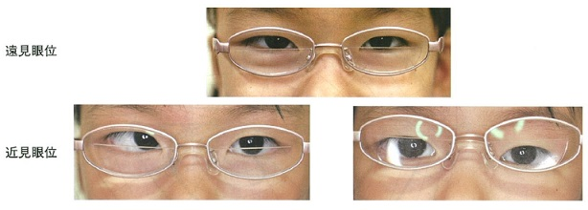
 |  | 1 | 周期内斜視
 |  | 2 | 部分調節性内斜視
 |  | 3 | 屈折性調節性内斜視
 |  | 4 | 非屈折性調節性内斜視 | 正解
 |  | 5 | 非調節性輻湊過多型内斜視
視能訓練士 | 2019 | 斜視【斜視検査】 |  | 2019_co_19_am023
 |  | 輻湊検査が診断に有用でないのはどれか。
 |  | 1 | 眼精疲労
 |  | 2 | MLF症候群
 |  | 3 | 間欠性外斜視
 |  | 4 | 外転神経麻痺 | 正解
 |  | 5 | 眼振阻止症候群
視能訓練士 | 2019 | 視覚生理学の基礎 |  | 2019_co_19_am024
 |  | フラッシュERGの結果と疾患の組合せで正しいのはどれか。2つ選べ。
 |  | 1 | 陰性型 -- クロロキン網膜症
 |  | 2 | 減弱型 -- 網膜色素変性 | 正解
 |  | 3 | 正 常 -- 先天停止性夜盲
 |  | 4 | 平坦型 -- 脈なし病
 |  | 5 | 律動様小波異常型 -- 糖尿病網膜症 | 正解
視能訓練士 | 2019 | 保健医療福祉と視能障害のリハビリテーションの理念 |  | 2019_co_19_am025
 |  | 視能訓練士の心理的・社会的側面について正しいのはどれか。
 |  | 1 | 医師の指示の下で働くため視能訓練士に業務の責任はない。
 |  | 2 | 患者の安全確保ができれば視能訓練士は健康でなくてよい。
 |  | 3 | 機器が示した検査結果であれば視能訓練士の判断は関係ない。
 |  | 4 | 検査結果をカルテに記載した責任は視能訓練士ではなく患者にある。
 |  | 5 | 人の気持ちを傷つけない言動ができる資質を視能訓練士は求められる。 | 正解
視能訓練士 | 2019 | 視覚生理学の基礎 |  | 2019_co_19_am026
 |  | 視力の定義として用いられている形態覚はどれか。
 |  | 1 | 最小可読閾
 |  | 2 | 最小視認閾
 |  | 3 | 最小分離閾 | 正解
 |  | 4 | 対数視力
 |  | 5 | 副尺視力
視能訓練士 | 2019 | 眼科検査学 |  | 2019_co_19_am027
 |  | 非接触眼圧計の検査結果に関係しないのはどれか。
 |  | 1 | 角膜知覚の程度 | 正解
 |  | 2 | 上眼瞼の強制開瞼
 |  | 3 | 中心角膜の厚さ
 |  | 4 | 被検者の緊張
 |  | 5 | LASIKの既往
視能訓練士 | 2019 | 弱視 |  | 2019_co_19_am028
 |  | 固視検査に用いないのはどれか。
 |  | 1 | 直像鏡
 |  | 2 | 眼底カメラ
 |  | 3 | 細隙灯顕微鏡
 |  | 4 | オイチスコープ
 |  | 5 | タイポスコープ | 正解
視能訓練士 | 2019 | 斜視【斜視検査】 |  | 2019_co_19_am029
 |  | 両眼の中心窩で対応関係をみる検査はどれか。
 |  | 1 | Bagolini線条検査
 |  | 2 | Worth4灯試験
 |  | 3 | two pencil test
 |  | 4 | 赤フィルタ法
 |  | 5 | 残像検査 | 正解
視能訓練士 | 2019 | 斜視【斜視検査】 |  | 2019_co_19_am030
 |  | 偏心固視の患者に行う眼位検査はどれか。
 |  | 1 | 角膜反射検査 | 正解
 |  | 2 | 交代遮閉試験
 |  | 3 | プリズム遮閉試験
 |  | 4 | Maddox杆正切尺法
 |  | 5 | 大型弱視鏡による自覚的斜視角検査
視能訓練士 | 2019 | 眼科検査学 |  | 2019_co_19_am031
 |  | 遠見時の瞳孔間距離を測定する方法で正しいのはどれか。
 |  | 1 | 被検者の片眼の角膜輪部耳側と他眼の角膜輪部鼻側の距離を測定する。 | 正解
 |  | 2 | 検者は被検者の右眼の目盛は右眼で、左眼の目盛は左眼で読み取る。
 |  | 3 | 斜位の場合、片眼遮閉した状態で左右眼の目盛をそれぞれ読み取る。
 |  | 4 | 被検者に検者の利き眼を注視させた状態で測定する。
 |  | 5 | 被検者が所持眼鏡を装用した状態で測定する。
視能訓練士 | 2019 | 眼科検査学 |  | 2019_co_19_am032
 |  | 光学式眼軸長測定で正しいのはどれか。2つ選べ。
 |  | 1 | 検査は仰臥位で行う。
 |  | 2 | 点眼麻酔を施行する。
 |  | 3 | 光干渉法で測定する。 | 正解
 |  | 4 | 測定眼で固視目標を注視するように促す。 | 正解
 |  | 5 | 角膜表面から網膜内境界膜までを眼軸長として計測する。
視能訓練士 | 2019 | 両眼視機能と眼球運動 |  | 2019_co_19_am033
 |  | AC/A比のACはどれか。
 |  | 1 | 近接性輻湊
 |  | 2 | 緊張性輻湊
 |  | 3 | 調節性輻湊 | 正解
 |  | 4 | 輻湊性調節
 |  | 5 | 融像性輻湊
視能訓練士 | 2019 | 視覚生理学の基礎 |  | 2019_co_19_am034
 |  | 視野検査の結果を示す。 考えられるのはどれか。

 |  | 1 | 黄斑上膜
 |  | 2 | 下垂体腺腫
 |  | 3 | 前部虚血性視神経症 | 正解
 |  | 4 | 網膜色素変性
 |  | 5 | 緑内障
視能訓練士 | 2019 | 視覚生理学の基礎 |  | 2019_co_19_am035
 |  | パネルD-15の結果を示す。 評価として正しいのはどれか。
 |  | 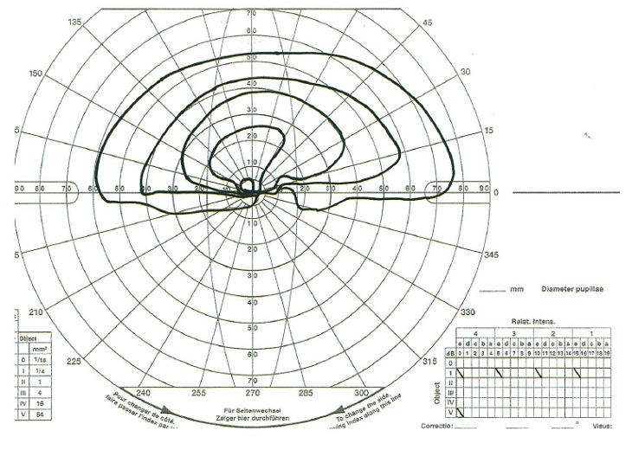 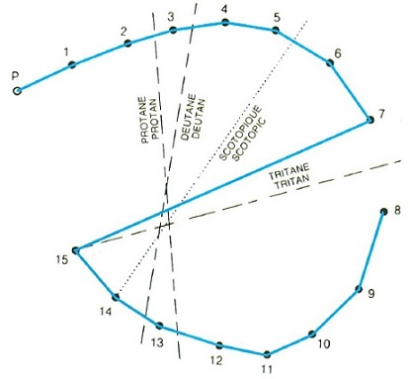
 |  | 1 | no errors
 |  | 2 | minor errors
 |  | 3 | one error | 正解
 |  | 4 | 1型色覚
 |  | 5 | 3型色覚
視能訓練士 | 2019 | 眼科検査学 |  | 2019_co_19_am036
 |  | 隅角鏡で観察できないのはどれか。
 |  | 1 | 線維柱帯
 |  | 2 | 強膜岬
 |  | 3 | 毛様体帯
 |  | 4 | 虹彩根部
 |  | 5 | 鋸状縁 | 正解
視能訓練士 | 2019 | 眼科検査学 |  | 2019_co_19_am037
 |  | 眼圧の単位で正しいのはどれか。
 |  | 1 | cd/m<sup>2</sup>
 |  | 2 | dB
 |  | 3 | Hz
 |  | 4 | mmHg | 正解
 |  | 5 | nm
視能訓練士 | 2019 | 眼科検査学 |  | 2019_co_19_am038
 |  | 眼底検査で正しいのはどれか。
 |  | 1 | 細隙灯顕微鏡では観察できない。
 |  | 2 | 視能訓練士は実施することができない。
 |  | 3 | 倒像鏡検査では凹レンズで集光して眼内を照らす。
 |  | 4 | 倒像鏡検査では周辺部を観察するために散瞳が欠かせない。 | 正解
 |  | 5 | 単眼倒像鏡検査は双眼倒像鏡検査に比べ立体的把握に適している。
視能訓練士 | 2019 | 眼科検査学 |  | 2019_co_19_am039
 |  | 中心フリッカ検査で正しいのはどれか。
 |  | 1 | 明室で行う。
 |  | 2 | 他覚検査である。
 |  | 3 | 両眼同時に行う。
 |  | 4 | 屈折矯正が必要である。
 |  | 5 | 正常値の下限は35Hzである。 | 正解
視能訓練士 | 2019 | 眼疾病学 |  | 2019_co_19_am040
 |  | うっ血乳頭の初期で正しいのはどれか。
 |  | 1 | 片眼性
 |  | 2 | 乳頭腫脹 | 正解
 |  | 3 | 高度視力障害
 |  | 4 | 求心性視野狭窄
 |  | 5 | 相対性瞳孔求心路障害
視能訓練士 | 2019 | 眼疾病学 |  | 2019_co_19_am041
 |  | 眼瞼下垂をきたすのはどれか。
 |  | 1 | 動眼神経麻痺 | 正解
 |  | 2 | 滑車神経麻痺
 |  | 3 | 三叉神経麻痺
 |  | 4 | 外転神経麻痺
 |  | 5 | 顔面神経麻痺
視能訓練士 | 2019 | 斜視【各型】 |  | 2019_co_19_am042
 |  | 同側性複視を生じるのはどれか。2つ選べ。
 |  | 1 | 開散麻痺 | 正解
 |  | 2 | MLF症候群
 |  | 3 | 外転神経麻痺 | 正解
 |  | 4 | 動眼神経麻痺
 |  | 5 | Duane症候群Ⅱ型
視能訓練士 | 2019 | 視覚生理学の基礎 |  | 2019_co_19_am043
 |  | 色覚異常について正しいのはどれか。2つ選べ。
 |  | 1 | 1色覚は色を弁別することができない。 | 正解
 |  | 2 | 2型2色覚はL錐体の機能が欠如している。
 |  | 3 | 2型色覚は1型色覚よりも発生頻度は低い。
 |  | 4 | 後天色覚異常はS錐体系反応が障害されやすい。 | 正解
 |  | 5 | 1型色覚の父親と正常色覚の母親との子どもは男児が色覚異常になる。
視能訓練士 | 2019 | 眼疾病学 |  | 2019_co_19_am044
 |  | 応急処置として流水による洗眼が必要なのはどれか。
 |  | 1 | スキー後の眼痛
 |  | 2 | 自打球による打撲
 |  | 3 | 白癬菌薬の誤点眼 | 正解
 |  | 4 | 稲穂による角膜穿孔
 |  | 5 | 工事現場での鉄片の飛入
視能訓練士 | 2019 | 視覚生理学の基礎 |  | 2019_co_19_am045
 |  | 黄斑回避を示す視野異常の原因部位はどれか。
 |  | 1 | 網 膜
 |  | 2 | 視神経
 |  | 3 | 視交叉
 |  | 4 | 視 索
 |  | 5 | 後頭葉 | 正解
視能訓練士 | 2019 | 視覚生理学の基礎 |  | 2019_co_19_am046
 |  | 屈折検査で正しいのはどれか。
 |  | 1 | 検影法は片眼遮閉で行う。
 |  | 2 | 新生児には屈折検査は行えない。
 |  | 3 | 2歳児には自覚的屈折検査を行う。
 |  | 4 | 赤緑試験は色覚異常者にも適用できる。 | 正解
 |  | 5 | オートレフラクトメータを用いれば調節は介入しない。
視能訓練士 | 2019 | 生理光学 |  | 2019_co_19_am047
 |  | 正しいのはどれか。
 |  | 1 | 学童の調節力は10D以上ある。 | 正解
 |  | 2 | 非屈折性調節性内斜視のAC/A比は低い。
 |  | 3 | 遠点2m、近点50cmの場合、調節力は4.0Dである。
 |  | 4 | 累進屈折力レンズにおいて遠近型は中近型より累進帯が長い。
 |  | 5 | アトロピン硫酸塩を用いた精密屈折検査では点眼当日に検査を行う。
視能訓練士 | 2019 | 眼疾病学 |  | 2019_co_19_am048
 |  | 正しい組合せはどれか。
 |  | 1 | 片頭痛 -- Kayser-Fleischer輪
 |  | 2 | Marfan症候群 -- 夜 盲
 |  | 3 | サルコイドーシス -- 球状水晶体
 |  | 4 | ビタミンA欠乏症 -- 閃輝暗点
 |  | 5 | 眼皮膚白皮症（白子症） -- 黄斑低形成 | 正解
視能訓練士 | 2019 | 斜視【各型】 |  | 2019_co_19_am049
 |  | 眼球陥凹をきたす疾患はどれか。2つ選べ。
 |  | 1 | 甲状腺眼症
 |  | 2 | Duane症候群 | 正解
 |  | 3 | 重症筋無力症
 |  | 4 | 動眼神経麻痺
 |  | 5 | 眼窩吹き抜け骨折 | 正解
視能訓練士 | 2019 | 弱視 |  | 2019_co_19_am050
 |  | 弱視を伴った乳児内斜視で正しいのはどれか。
 |  | 1 | 器質弱視である。
 |  | 2 | 内斜視の手術は弱視治療後に行う。 | 正解
 |  | 3 | 交代性上斜位が顕性化するので健眼遮閉はしない。
 |  | 4 | 字ひとつ視力検査が可能になるまで手術はしない。
 |  | 5 | 健眼遮閉では健眼が弱視化するのでペナリゼーションを行う。
視能訓練士 | 2019 | 斜視【斜視検査】 |  | 2019_co_19_am051
 |  | 確定診断のために中枢性病変の検査を必要としないのはどれか。
 |  | 1 | 急性内斜視
 |  | 2 | MLF症候群
 |  | 3 | 滑車神経麻痺
 |  | 4 | 微小斜視弱視 | 正解
 |  | 5 | 身体表現性障害〈心因性視能障害〉
視能訓練士 | 2019 | 斜視【斜視治療】 |  | 2019_co_19_am052
 |  | 術式と術眼に起こり得る現象の組合せで正しいのはどれか。
 |  | 1 | 下斜筋切除 -- 外方回旋
 |  | 2 | 外直筋後転 -- 内方回旋
 |  | 3 | 上斜筋移動 -- 下 転
 |  | 4 | 上直筋後転 -- 下眼瞼後退
 |  | 5 | 内直筋Faden手術 -- 内転障害 | 正解
視能訓練士 | 2019 | 生理光学 |  | 2019_co_19_am053
 |  | 眼鏡レンズを薄く作成するために効果的な方法はどれか。2つ選べ。
 |  | 1 | 反射防止コートを行う。
 |  | 2 | レンズ外径を小さくする。 | 正解
 |  | 3 | 屈折率の高い素材を使用する。 | 正解
 |  | 4 | アッベ数の高い素材を使用する。
 |  | 5 | ガラスよりプラスチックのレンズを使用する。
視能訓練士 | 2019 | 斜視【斜視治療】 |  | 2019_co_19_am054
 |  | 弱化術はどれか。
 |  | 1 | 後藤法
 |  | 2 | Knapp法
 |  | 3 | Faden手術 | 正解
 |  | 4 | 原田-伊藤法
 |  | 5 | Hummelsheim法
視能訓練士 | 2019 | 弱視 |  | 2019_co_19_am055
 |  | 機能弱視で正しいのはどれか。
 |  | 1 | 斜視弱視は予後不良である。
 |  | 2 | 屈折異常弱視は片眼性が多い。
 |  | 3 | 近視性不同視は弱視になりやすい。
 |  | 4 | 微小斜視弱視は間欠性外斜視に伴う。
 |  | 5 | 角膜混濁では形態覚遮断弱視が生じる。 | 正解
視能訓練士 | 2019 | 斜視【斜視治療】 |  | 2019_co_19_am056
 |  | 間欠性外斜視の視能矯正で適切でないのはどれか。
 |  | 1 | 融像訓練
 |  | 2 | 眼球運動訓練 | 正解
 |  | 3 | 内直筋前転術
 |  | 4 | 抑制除去訓練
 |  | 5 | 基底内方プリズム眼鏡
視能訓練士 | 2019 | 弱視 |  | 2019_co_19_am057
 |  | 絆創膏型遮閉具による遮閉訓練を行う上で正しいのはどれか。2つ選べ。
 |  | 1 | 遮閉時間は年齢で決まる。
 |  | 2 | アドヒアランスを重視する。 | 正解
 |  | 3 | 精神的ストレスの有無を確認する。 | 正解
 |  | 4 | かぶれた場合は弱視訓練を中止する。
 |  | 5 | 眼鏡装用の時間は遮閉時間に合わせる。
視能訓練士 | 2019 | 眼疾病学 |  | 2019_co_19_am058
 |  | むき眼位により矯正視力が変化するのはどれか。
 |  | 1 | 斜位近視
 |  | 2 | 先天眼振 | 正解
 |  | 3 | 不同視弱視
 |  | 4 | 間欠性外斜視
 |  | 5 | 調節性内斜視
視能訓練士 | 2019 | 両眼視機能と眼球運動 |  | 2019_co_19_am059
 |  | 上下方向における融像幅の正常範囲はどれか。
 |  | 1 | 1～2° | 正解
 |  | 2 | 4～6°
 |  | 3 | 7～10°
 |  | 4 | 14～18°
 |  | 5 | 20～25°
視能訓練士 | 2019 | 斜視【各型】 |  | 2019_co_19_am060
 |  | 強度近視に伴う斜視で正しいのはどれか。2つ選べ。
 |  | 1 | 先天性である。
 |  | 2 | 内上斜視が多い。
 |  | 3 | 牽引試験は陰性である。
 |  | 4 | 眼窩MRIが有用である。 | 正解
 |  | 5 | 外上転に運動制限がある。 | 正解
視能訓練士 | 2019 | 斜視【斜視検査】 |  | 2019_co_19_am061
 |  | 正常対応で正位の人に正面の点光源を注視させ、右眼の前に4⊿を基底外方に挿入すると起こるのはどれか。2つ選べ。
 |  | 1 | 左眼は動かない。
 |  | 2 | 右眼は外転する。
 |  | 3 | 同側性複視を自覚する。
 |  | 4 | 複視を自覚後、融像する。 | 正解
 |  | 5 | 像は右眼の耳側網膜に投影される。 | 正解
視能訓練士 | 2019 | 両眼視機能と眼球運動 |  | 2019_co_19_am062
 |  | 両眼視が成立するための必要条件と関係しないのはどれか。
 |  | 1 | 眼 位
 |  | 2 | 色 覚 | 正解
 |  | 3 | 視 力
 |  | 4 | 不等像視
 |  | 5 | 網膜対応
視能訓練士 | 2019 | 斜視【斜視治療】 |  | 2019_co_19_am063
 |  | プリズム療法の適応とならないのはどれか。
 |  | 1 | 外斜位
 |  | 2 | 回旋斜視 | 正解
 |  | 3 | 眼位性眼振
 |  | 4 | 甲状腺眼症
 |  | 5 | 外転神経麻痺
視能訓練士 | 2019 | 斜視【各型】 |  | 2019_co_19_am064
 |  | 外眼筋麻痺発症時の自覚症状でないのはどれか。
 |  | 1 | 羞 明 | 正解
 |  | 2 | 複 視
 |  | 3 | 混乱視
 |  | 4 | 眼性めまい
 |  | 5 | 定位の誤認
視能訓練士 | 2019 | 視覚生理学の基礎 |  | 2019_co_19_am065
 |  | 視力の他覚的評価ができるのはどれか。
 |  | 1 | ENG
 |  | 2 | EOG
 |  | 3 | ERG
 |  | 4 | OCT
 |  | 5 | VEP | 正解
視能訓練士 | 2019 | 眼疾病学 |  | 2019_co_19_am066
 |  | 14歳の男子。左眼の視力低下を訴え来院した。視力は右0.7（矯正不能）、左0.06（矯正不能）。眼底写真を示す。蛍光眼底造影検査では乳頭からの漏出はなく、母方の叔父が視神経萎縮を指摘されている。 正しいのはどれか。
 |  | 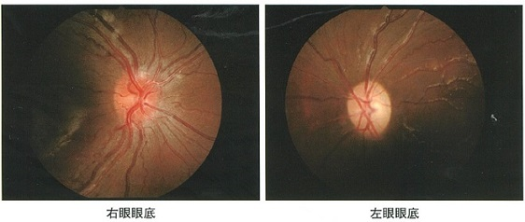
 |  | 1 | 四肢麻痺を合併する。
 |  | 2 | 対光反射は消失する。
 |  | 3 | 右眼視力は維持される。
 |  | 4 | 遺伝子検査が必要である。 | 正解
 |  | 5 | ステロイド治療が有用である。
視能訓練士 | 2019 | 視覚生理学の基礎 |  | 2019_co_19_am067
 |  | 70歳の男性。視力低下を主訴に来院した。2年前の小数視力は1.0であったが、白内障により小数視力は0.5まで低下した。 小数視力の変化量をlogMAR値に換算した値はどれか。
 |  | 1 | 0.1
 |  | 2 | 0.2
 |  | 3 | 0.3 | 正解
 |  | 4 | 0.4
 |  | 5 | 0.5
視能訓練士 | 2019 | 眼疾病学 |  | 2019_co_19_am068
 |  | 70歳の男性。2か月前に脳梗塞を発症し、リハビリテーション中である。この患者に見本の絵（A）を書き写すよう指示したところ描いた絵（B）を示す。 最も可能性の高い障害はどれか。
 |  | 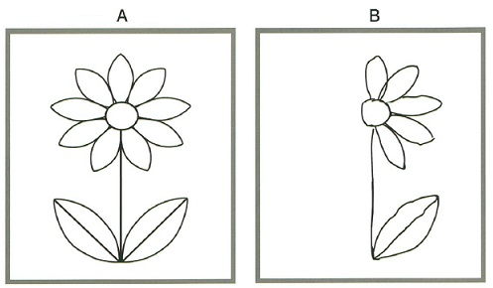
 |  | 1 | 皮質盲
 |  | 2 | 相貌失認
 |  | 3 | 同名半盲
 |  | 4 | 水平注視麻痺
 |  | 5 | 半側空間無視 | 正解
視能訓練士 | 2019 | 生理光学 |  | 2019_co_19_am069
 |  | 6歳の男児。学校健診で視力低下を指摘され来院した。視力は右0.9（矯正不能）、左0.5（矯正不能）。シクロペントラート塩酸塩点眼後のオートレフラクトメータの結果は右-0.75D=cyl-1.75D175°、左+1.25D=cyl-4.75D8°である。 左右眼の強主経線の屈折値と軸の組合せで正しいのはどれか。 ただし、選択肢は【右眼の屈折値（軸）】 -- 【左眼の屈折値（軸）】とする。
 |  | 1 | -0.75D（175°） -- +1.25D（8°）
 |  | 2 | -1.00D（175°） -- -6.00D（8°）
 |  | 3 | -1.75D（175°） -- -4.75D（8°）
 |  | 4 | -2.50D（85°） -- -3.50D（98°） | 正解
 |  | 5 | -3.25D（85°） -- -2.25D（98°）
視能訓練士 | 2019 | 斜視【斜視検査】 |  | 2019_co_19_am070
 |  | 59歳の女性。数年前から両眼複視を自覚し来院した。若いころから左への頭部傾斜を指摘されており、右へのBielschowsky頭部傾斜試験が陽性であった。頭部打撲の既往はない。Hess赤緑試験の結果を示す。 この患者について正しいのはどれか。2つ選べ。
 |  | 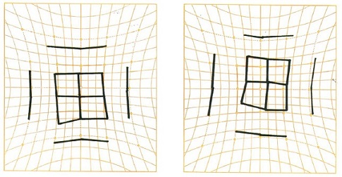
 |  | 1 | 患眼は左である。
 |  | 2 | A型斜視を認める。
 |  | 3 | 右下方視で上下偏位が最大となる。
 |  | 4 | 正面位での上下偏位は約5°である。 | 正解
 |  | 5 | 右の図は左眼に赤フィルタを装用して測定した結果である。 | 正解
視能訓練士 | 2019 | 視覚生理学の基礎 |  | 2019_co_19_am071
 |  | 59歳の女性。3か月前から左眼のかすみを自覚し受診した。視力は右1.0（矯正不能）、左0.9（矯正不能）。静的視野検査の結果を示す。 前眼部、中間透光体および眼底に異常を認めない。 予想される病変部位はどれか。
 |  | 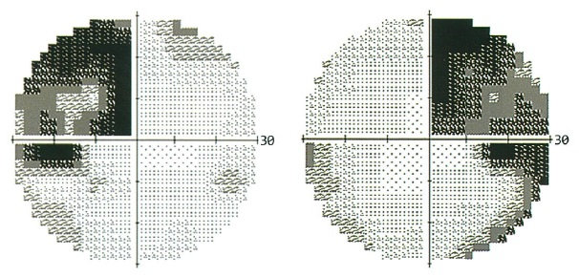
 |  | 1 | 左視神経
 |  | 2 | 視交叉 | 正解
 |  | 3 | 左視索
 |  | 4 | 左外側膝状体
 |  | 5 | 左後頭葉
視能訓練士 | 2019 | 眼疾病学 |  | 2019_co_19_am072
 |  | 54歳の男性。5日前に左眼の飛蚊症を自覚し、次第に下方が見えづらくなり来院した。視力は、右0.3（1.2×-4.25D=cyl-0.50D70°）、左0.3（1.2×-4.50D=cyl-0.50D10°）であった。左眼の眼底写真を示す。 考えられるのはどれか。
 |  | 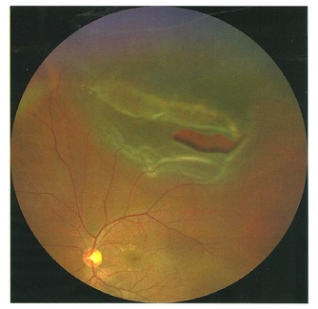
 |  | 1 | 網膜剝離 | 正解
 |  | 2 | 脈絡膜腫瘍
 |  | 3 | 加齢黄斑変性
 |  | 4 | 網膜色素変性
 |  | 5 | 網膜中心動脈分枝閉塞症
視能訓練士 | 2019 | ロービジョン |  | 2019_co_19_am073
 |  | 63歳の女性。緑内障と強度近視のため近医で定期検査を受けている。視力は右（0.3×-16.00D）、左（0.4×-15.00D）。視野は左右眼ともに鼻側欠損、上半視野に弓状欠損がある。最近、新聞の文字が見えにくくなり補助具の相談のため受診した。 まず行うべきことはどれか。
 |  | 1 | 拡大鏡の選定
 |  | 2 | 単眼鏡の選定
 |  | 3 | 所持眼鏡の確認 | 正解
 |  | 4 | 弱視眼鏡の選定
 |  | 5 | 拡大読書器の選定
視能訓練士 | 2019 | 斜視【各型】 |  | 2019_co_19_am074
 |  | 73歳の男性。糖尿病があり半年前に脳梗塞を発症し、複視と眼瞼下垂が出現した。第1眼位は右40⊿外斜視、15⊿下斜視。右内転、上転および下転制限がみられる。左の片麻痺がみられる。 考えられる疾患はどれか。
 |  | 1 | Benedikt症候群
 |  | 2 | Fisher症候群
 |  | 3 | MÖbius症候群
 |  | 4 | Parinaud症候群
 |  | 5 | Weber症候群 | 正解
視能訓練士 | 2019 | 眼疾病学 |  | 2019_co_19_am075
 |  | 71歳の女性。1か月前からの視力低下を主訴に来院した。視力は右0.05（矯正不能）、左0.1（0.6×cyl-2.00D90°）。全体的に暗く見えるという。前眼部所見として、左眼と比較し右眼にやや強い加齢白内障を認める。呼吸器疾患に対して内科にて1年以上の投薬加療中である。視野検査の結果（A）とOCT検査の結果（B）を示す。 まず行うべきなのはどれか。
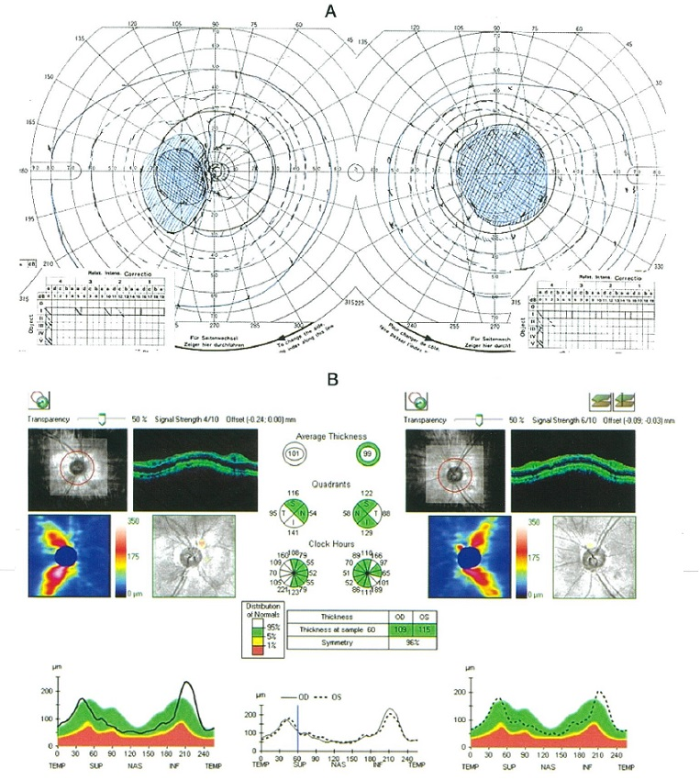
 |  | 1 | ERG
 |  | 2 | 血圧測定
 |  | 3 | 頭部MRI検査
 |  | 4 | 蛍光眼底造影検査
 |  | 5 | 投薬内容の問い合わせ | 正解

